консоли,кронштейны,опоры
 | Элементы крепежа UNI
 | Элементы крепежа применимы для всех серий дымоходов и воздуховодов

 | КОНСОЛИ
 | до Ф350 |  | уши до 1000 мм | Ст3 черн. Мат.без покр. / с покр. Цена нерж.
консоли | Кронштейн универсальный с хомутом L ≤500 мм (430) | 2605
 | Кронштейн универсальный с хомутом L ≤750 мм (430) | 3590
 | Консоль опорная под площадку L ≤500 (треугольная 430) | 2605
 | Консоль опорная под площадку L ≤750 (треугольная 430) | 3590
 | Консоль обратная / опорная под площадку L ≤500 (треугольная 430) | 2605
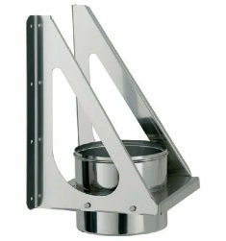
 | Консоль проходная/опорная L ≤600 (тр.проф. 20х20 нерж.) | 2605 | 2996 | 2171
 | Консоль проходная/опорная L ≤750 (тр.проф. 20х20 нерж.) | 3590 | 4129 | 2992
 | Консоль проходная/опорная L ≤1000 (тр.проф. 20х20 нерж.) | 4475 | 5147 | 3730
 | Консоль проходная/опорная L ≤1500 (тр.проф. 25х25 нерж.) | 5594 | 6433 | 4662
 | Консоль универсальная L=500 (тр.проф. 20х20 Ст3 черн.мат.) | 818 |  | 682
 | Кронштейн стеновой телескопический L ≤750 | 2606 |  | 2172
 | Уголок 25х25х4 L ≤=1000 | 4475 |  | 3730
 | Кронштейн универсальный L = 500 мм с хомутом (тр.проф. 20х20 нерж.) | 1568 |  | 1307
опоры (нерж.) | Опора тройника (Табурет) L ≤500 (тр.проф. 20х20 нерж.) | 3590 |  | 2992
 | Опора тройника (Табурет) L ≤750 (тр.проф. 20х20 нерж.) | 4475 |  | 3730
 | Опора тройника (Табурет) L ≤1000 (тр.проф. 20х20 нерж.) | 5594 |  | 4662
опоры (Ст3) | Опора тройника (Табурет) L ≤600 (тр.проф./уголок 20х20 Ст3) | 2605
 | Опора тройника (Табурет) L ≤750 (тр.проф./уголок 20х20 Ст3) | 3590
 | Опора тройника (Табурет) L ≤1000 (тр.проф./уголок 20х20 Ст3) | 4475
 | Опора тройника (Табурет) H ≤1500 (уголок ст. 35х35х4, хром) | 6788
 | Опора тройника (Табурет) H ≤2000 (уголок ст. 35х35х4, хром) | 9434
подставки | Подставка под попку (рег.ножки) H ≤ 350 (тр.проф.40х20/20х20 Ст3) | 3590
 | Подставка под попку H ≤ 350 (тр.проф.40х20/20х20 Ст3) | 2605
 | Подставка под попку (рег.ножки) H ≤ 750 (тр.проф.40х20/20х20 Ст3) | 5260
 | Подставка под попку H ≤ 750 (тр.проф.40х20/20х20 Ст3) | 4258
Рег. Ножки + 500 р.

УПП
 | Минимум (изол. 90 мм 3 слоя)
(Наружный диаметр) | 150-200 | 205-250 | 255-300 | 305-350
L=100-175 | 1935 | 2238 | 2520 | 2878
L=180-275 | 2628 | 3083 | 3507 | 4043
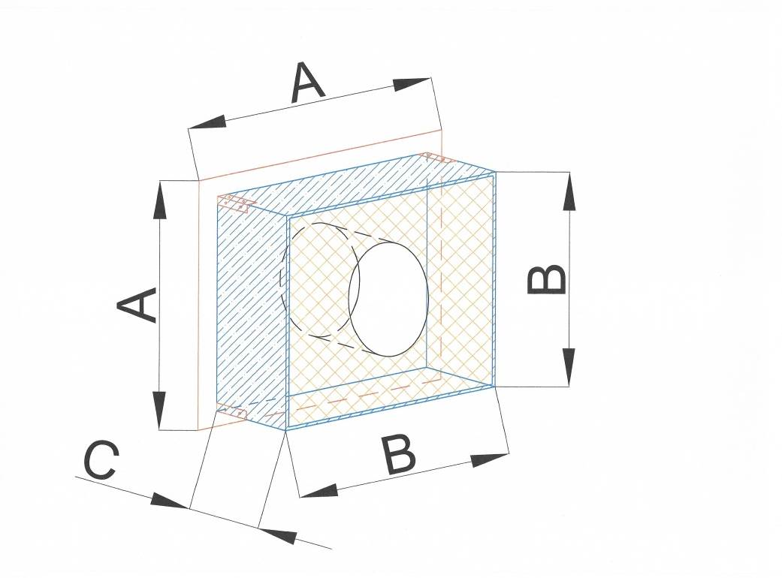
L=280-400 | 3668 | 4350 | 4986 | 5791

 | Стандарт (изол. 120 мм 4 слоя)
(Наружный диаметр) | 150-200 | 205-250 | 255-300 | 305-350
L=100-175 | 2197 | 2461 | 2812 | 3250
L=180-275 | 3022 | 3417 | 3943 | 4601
L=280-400 | 4258 | 4851 | 5641 | 6628

 | Стандарт (изол.150 мм)
(Наружный диаметр) | 150-200 | 205-250 | 255-300 | 305-350 | 355-400
L=100-175 | 2773 | 3380 | 3945 | 4660 | 7875
L=180-275 | 4159 | 5070 | 5917 | 6990 | 11813
L=280-400 | 6239 | 7605 | 8875 | 10485 | 17720

 | Угловой (изол.120 мм)
(Наружный диаметр) | 150-200 | 205-250 | 255-300 | 305-350
L=100-175 | 3365 | 4101 | 4786 | 5654
L=180-275 | 5047 | 6151 | 7179 | 8481
L=280-400 | 7570 | 9227 | 10769 | 12722

 | Угловой (изол.150 мм)
(Наружный диаметр) | 150-200 | 205-250 | 255-300 | 305-350
L=100-175 | 5047 | 6151 | 7179 | 8481
L=180-275 | 7570 | 9227 | 10769 | 12722
L=280-400 | 11355 | 13840 | 16153 | 19083

проходной стакан круглый
 | Минимум (изол.100 мм, 2 слоя) |  |  |  |  | Стандарт (изол. 150 мм 3 слоя)
(Наружный диаметр) | 150-200 | 205-250 | 255-300 | 305-350 |  | 150-200 | 205-250 | 255-300 | 305-350
L=100-175 | 1589 | 1865 | 2122 | 2447 |  | 1828 | 2068 | 2386 | 2785
L=180-275 | 2219 | 2633 | 3018 | 3507 |  | 2578 | 2937 | 3415 | 4013
L=280-400 | 3164 | 3785 | 4363 | 5095 |  | 3703 | 4241 | 4958 | 5855

 | Страховой (изол 210)
(Наружный диаметр) | 150-200 | 205-250 | 255-300 | 305-350
L=100-180 | 3869 | 4476 | 5041 | 5756
L=180-280 | 5256 | 6166 | 7013 | 8086
L=280-400 | 7335 | 8701 | 9972 | 11581

